상품제안서
크로드 48절 양장수첩(끼움식) | 상품코드: S28789

 |  |  |  |  |  |  | 02-713-8555 | www.synergygift.co.kr
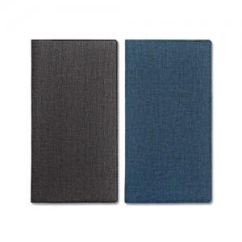

【상세/제작정보】

【인쇄/포장옵션】 | 불박, 금박, 은박 / OPP(비닐)

【공급단가】 | 수량 | 100~ | 300~ | 500~ | 1,000~ | 3,000~
*VAT별도 | 노트 | 3,640원 | 3,230원 | 2,910원 | 2,720원 | 2,670원

【상품 URL】 | https://www.synergygift.co.kr:443/src/goods_detail.php?gdno=28789

